Накладная-№3
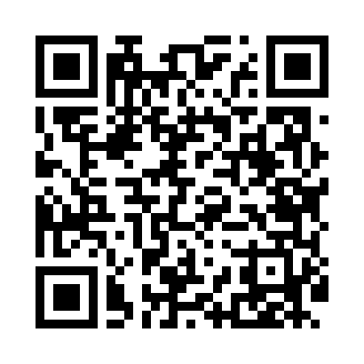
Номер товарно-транспортной накладной: |  |  | Торговый представитель: Amriyev Muhammad
Поставщик: Toshkent falcon fly 2 |  |  | Телефон торгового представителя: +998972880505
Дата отгрузки: 17.10.2025 |  |  | Контрагент: """" Klient
Дата консигнации: |  |  | Адрес:
Доставщик: |  |  | Телефон:
Телефон доставщика:
Время заказа: 17.10.2025 12:10:11
№ | Штрих-код | Название товаров (работ,услуг) | Количество | Количество в кейсе | Цена | Сумма
 |  |  | 134 |  |  | 151.9
1 | 2010883199133 | Кошик Арзон роза 10 пс HS-78-16 | 30 | 30 шт. | 0.70 | 21
2 | None | Ложка, DB-92-21 | 20 | 20 шт. | 0.50 | 10
3 | 6920245110187 | Пластмас салатница L5007 DB-67-53 | 75 | 75 шт. | 1.28 | 96
4 | 6905385390248 | Пластиковая салатница YSTSK012, 16.5×16.5 см, XP-39-24 | 6 | 6 шт. | 1.40 | 8.40
5 | 6921525602552 | Қаҳва қайнатиш учун турка 10,5см DB-25-5 | 1 | 1 шт. | 3.10 | 3.10
6 | 6920251410455 | Складная пластиковая корзина для белья, 66 л, DB-140-45 | 2 | 2 шт. | 6.70 | 13.40
Итого: 151.9$|->UZS: 1,898,750.00

